Tabelle1
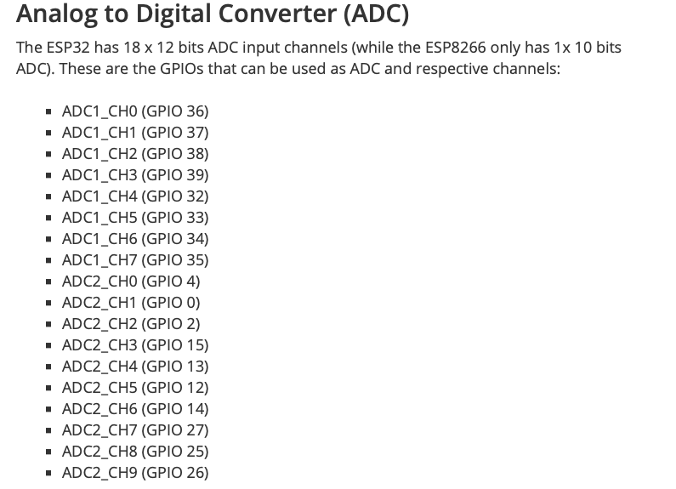
 |  |  |  |  |  |  | Legende
Modul |  | GIPO ESP32 | GND | 5V | 3,3 Volt | ADC | prüfen ob vorhanden
TSIC |  | 16 | GND | 5V |  |  | laut Doku möglich
Pumpe | SSR oder Relais Board | 17 | GND | 5V | 3,3V |  | am ESP32 getestet
Ventil | SSR oder Relais Board | 18
Heizung | SSR 20 A | 19 | GND
Etrigger | Relais | 21 | GND | 5V | 3,3V
Drucksensor |  | 22 | GND |  | 3,3V
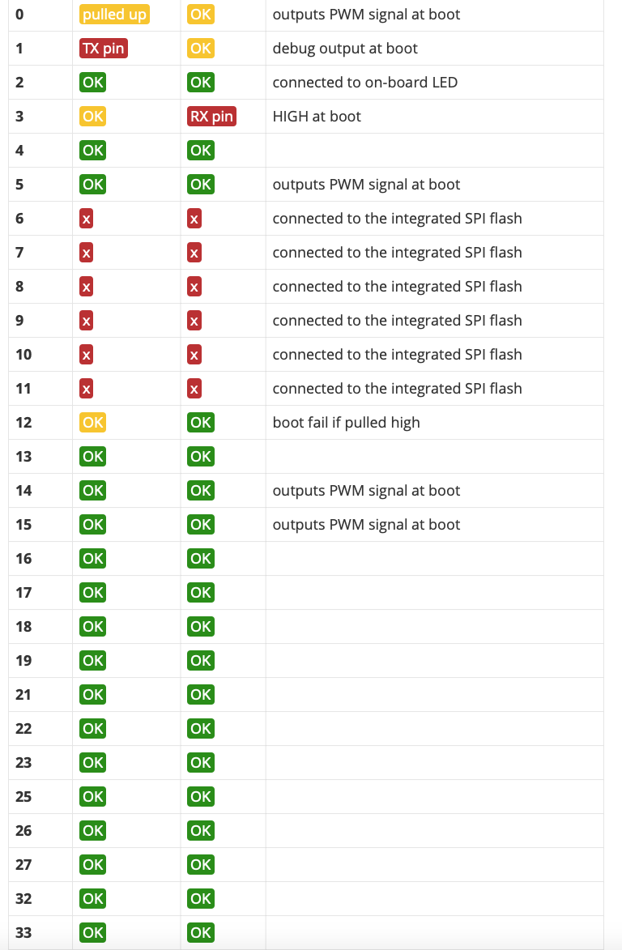
Display |  | 25 | GND | 5V |  | x
Display |  | 26 |  |  |  | x
Waage |  | 27 | GND |  | 3,3V | x
Dimmer Pumpe |  | 32 | GND |  | 3,3V | x
Dimmer Pumpe |  | 33 |  |  |  | x
Zusatz | Input only | 34 |  |  |  | x
Zusatz | Input only | 35 |  |  |  | x
Zusatz |  | 23 |  |  |  | x
Zusatz |  | 4 |  |  |  | x

